gradle概念
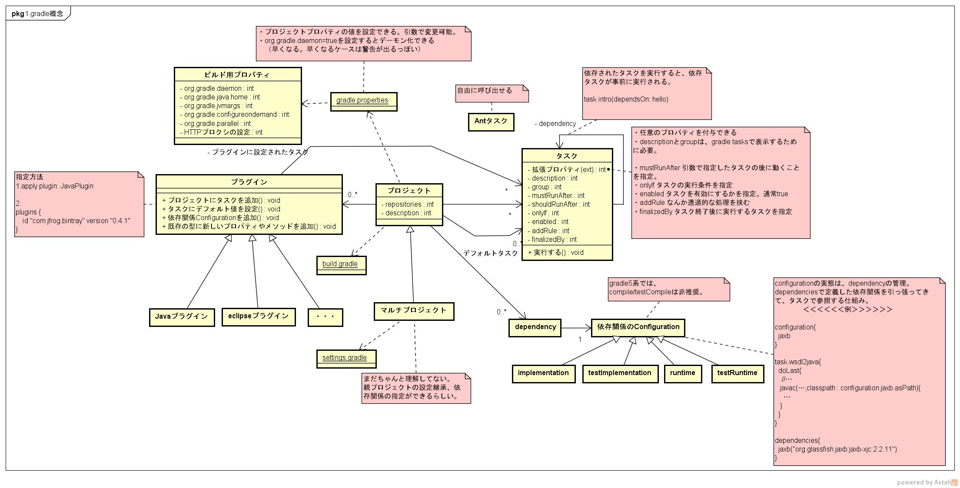

マルチプロジェクト
親プロジェクト<Parent>
親プロジェクトの設定を上書きしないなら、なくてもよい、
 | settings.gradle |  |  |  | サブプロジェクト＜SUB1＞
 |  | include 'SUB1', 'SUB2' |  |  |  | settings.gradle

 |  |  |  |  |  | build.gradle
 | build.gradle |  |  |  |  | dependencies { |  | サブプロジェクトの定義を追加
 |  |  |  |  |  | testImplementation "org.jmockit:jmockit:1.45"
 |  | subprojects { |  | サブプロジェクトにインジェクションされる |  | }
 |  |  | apply plugin : 'java' | （親プロジェクトにも設定する場合は、
 |  |  | repositories { | 「allprojects」を使う）
 |  |  | mavenCentral()
 |  |  | }
 |  |  | dependencies {
 |  |  | testImplementation "junit:junit:4.12"
 |  |  | } |  | サブプロジェクト＜SUB２＞
 |  | } |  |  |  | settings.gradle

 |  | project(':SUB1'){ |  | サブプロジェクト間の依存関係を指定 |  | build.gradle
 |  | dependencies { |  |  |  | task wsdl2java { |  | サブプロジェクトにのみ存在するタスクを定義できる
 |  | implementation project(':SUB2'); |  |  |  |  | … | （ルートから実行できる）
 |  | } |  |  |  | }
 |  | }

 |  | configure(subprojects.findAll {it.name != 'SUB2'}){
 |  |  | ・・・
 |  |  |  | 特定のプロジェクトに対して設定実施
 |  |  |  | （この場合は、プロジェクト名がSUB2以外のものに設定）
 |  | }

